2026-02-17
規制番号 名称 |  |  |  |  | 02-0186 |  | 西中央４丁目 |  |  |  | (UD-TTR) |  | 運 用 開始日時 |  | 2026-02-17 |  |  |  | 製造番号 |  | K0000002
 |  |  |  |  |  |  |  |  |  |  |  |  |  |  |  |  |  |  | 製造年月 |  | 2026-01-01
管制番号 名称 |  |  |  |  | 20186 |  | 西中央４丁目 |  |  |  | 1012号「版6」 |  |  |  | 2:34:00 |  |  | ～
 |  |  |  |  |  |  |  |  |  |  |  |  |  |  |  |  |  |  | メーカー |  | 日本信号 |  |  | Int№： | 817
設計
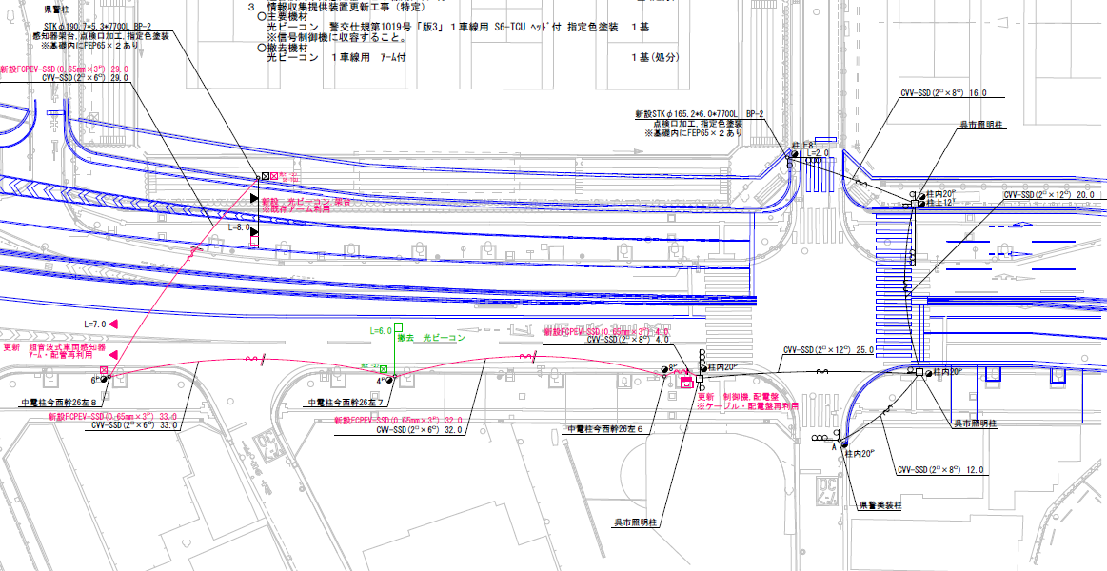

28.1m
31.2m

ステータス機能
S3:閃光
 |  |  |  |  |  |  |  |  |  |  |  |  |  |  |  |  |  |  |  |  |  |  |  | 40 | 11.111111111 | 28.1 | 2.5
 |  |  |  |  |  |  |  |  |  |  |  |  |  |  |  |  |  |  |  |  |  |  |  | 30 | 8.3333333333 | 31.2 | 3.7
ステップ番号 |  |  |  | 1 | 2 | 3 | 4 | 5 | 6 | 7 | 8 | 9 | 10 | 11 | 12 | 13 | 14 | 15 | 16 | 17 | 18 | 19 | 20
ステップ名称 |  |  |  | 1PG | 1PW | 1 G | 1 Y | 1 R | 2PG | 2PW | 2 G | 2 Y | 2 R
流 動 図
歩灯2
6.2m
6.6m
歩灯2
13.1m
歩灯2
13.3m
歩灯2
EC6780K+34001151
EC6780K-6229
PD1220A V4.03
１Ｐ |  | [ 1P ]
１ |  | [ 1V ]
２Ｐ |  | [ 2P ]
２ |  | [ 2V ]

ＰＵ |  |  |  | 109 |  |  |  |  | 109
ＰＬ１ | ( | 51秒 | ) | 10 | 5 | 2 | 3 | 3 | 14 | 5 | 2 | 3 | 4 |  |  |  |  |  |  |  |  |  | PL2の時間帯を除く
ＰＬ２ | ( | 54秒 | ) | 10 | 5 | 5 | 3 | 3 | 14 | 5 | 2 | 3 | 4 |  |  |  |  |  |  |  |  |  | （ 全日 7:00～9:00 ） | 120 | 102
保安秒時 | ( | 140秒 | ) | 94 | 5 | 3 | 3 | 3 | 18 | 5 | 2 | 3 | 4 |  |  |  |  |  |  |  |  |  |  | 140 | 120
最長時間（秒） |  |  |  | 110 | 110 | 110 | 10 | 10 | 110 | 110 | 110 | 10 | 10
最短時間（秒） |  |  |  | 6 | 0.95 | 0.95 | 0.95 | 0.95 | 6 | 0.95 | 0.95 | 0.95 | 0.95
ＡＢ連動出力

250186
規制番号 名称 |  |  |  |  | 2-0186 |  | 西中央４丁目 |  |  |  |  |  | 運 用 |  | H.13年10月31日 |  |  |  | 製造番号 |  | 1H0964
管制番号 名称 |  |  |  |  | 250186 |  | 西中央４丁目 |  |  |  | （ＵＣ形） |  | 開始日時 |  | 14:48:00 |  |  | ～ | 製造年月 |  | 平成13年10月

至 本通り４丁目
至 広島呉道路
 |  |  |  |  | 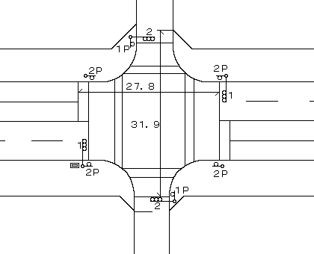

ステータス機能
S3:閃光
その他
シリアル／パス端子
指定色:R24-358
Ｓ８０筐体使用

ステップ番号 |  |  |  | 1 | 2 | 3 | 4 | 5 | 6 | 7 | 8 | 9 | 10 | 11 | 12 | 13 | 14 | 15 | 16 | 17 | 18 | 19 | 20
ステップ名称 |  |  |  | 1PG | 1PW | 1 G | 1 Y | 1 R | 2PG | 2PW | 2 G | 2 Y | 2 R
流 動 図
歩灯1
6.3m
6.1m
歩灯1
13.0m
歩灯2
12.9m
歩灯2
１Ｐ |  | [ 1P ]
１ |  | [ 1V ]
２Ｐ |  | [ 2P ]
２ |  | [ 2V ]

最終指定 |  |  |  |  |  |  |  | ○ |  |  |  |  | ○ | スプリット数： |  | 2
可変指定 |  |  |  | ○ |  |  |  |  | ○
保安秒時 | ( | 100秒 | ) | 60 | 5 | 2 | 3 | 3 | 13 | 5 | 2 | 3 | 4
最長時間（秒） |  |  |  | 110 | 110 | 110 | 10 | 10 | 110 | 110 | 110 | 10 | 10
最短時間（秒） |  |  |  | 6 | 0.95 | 0.95 | 0.95 | 0.95 | 6 | 0.95 | 0.95 | 0.95 | 0.95
ＡＢ連動出力 |  |  |  | A | B | B | B | B | B | A | A | A | A

